1-Técnicas
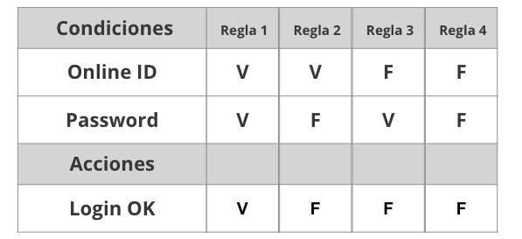
Tabla de decisión
Requerimiento | Condiciones | Regla
Los datos necesarios serán: nombre, apellido, e-mail y contraseña. | Nombre | V | V | V | V | F
 | Apellido | V | V | V | F | V
 | Email | V | V | F | V | V
 | Contraseña | V | F | V | V | V
 | Acciones
 | Se crea cuenta correctamente | V | F | F | F | F

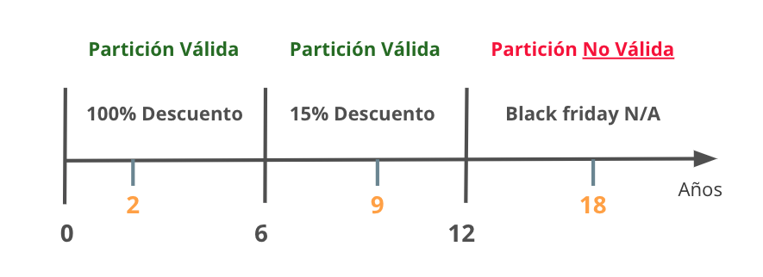
Partición de Equivalencia
Requerimiento |  | Variable |  | Clase de equivalencia |  | Entrada

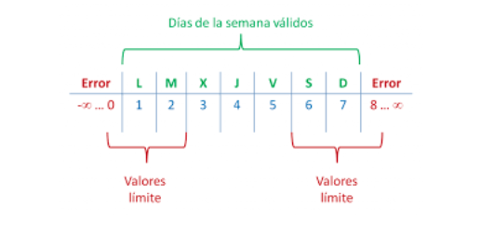

Analisis de valor Limites
Requerimiento |  | Variable |  | Valores |  | Casos

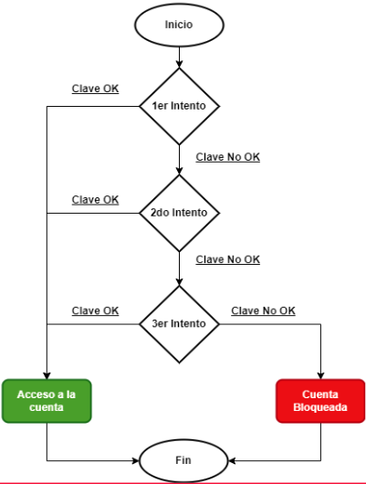

Transición de estados
Requerimiento |  | Estado 1 | Estado 2 | Estado 3 | Estado 4 | Estado 5 | Estado Final

5-Pruebas de API
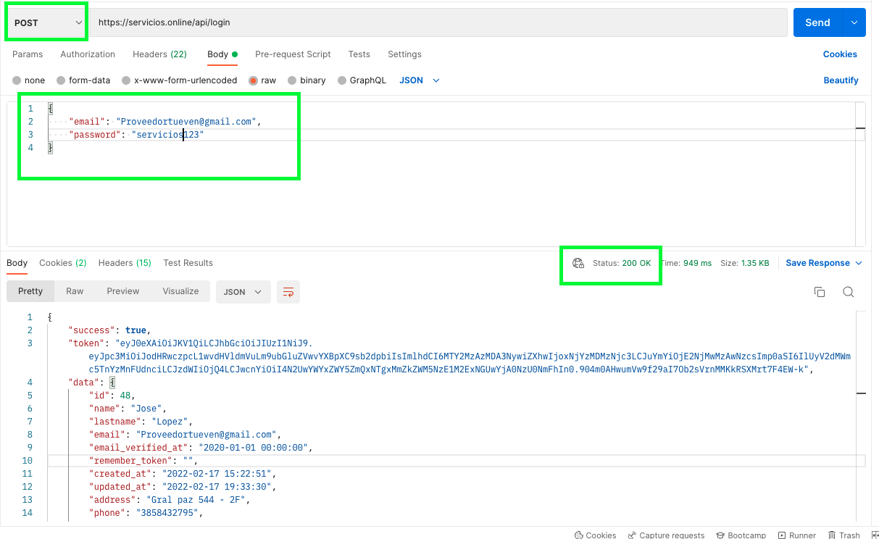
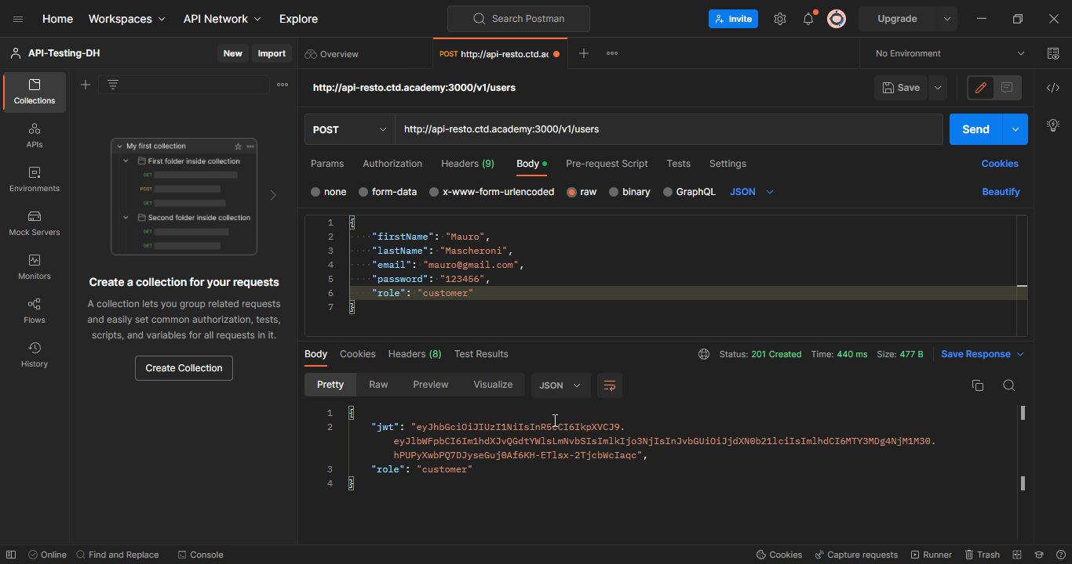
Ejemplo

